Аналіз
Лабораторна робота №7, варіант 5. Аналіз телеметрії QGroundControl
Дані польоту – у стовпцях F:U, вихідний файл QGroundControl – на аркуші «CSV», пояснення вибору колонки часу – на аркуші «Примітки».
 |  |  |  | Дані польоту (значення скопійовано з аркуша «CSV», рядки 25–140)
Параметри варіанта |  |  |  | Рядок CSV | Timestamp | flightTime | altitudeRelative, м | groundSpeed, м/с | airSpeed, м/с | roll, град | gps.lat | gps.lon | climbRate, м/с | distanceToHome, м | flightDistance, м | t, с | t: висота ≥ 0,99·H | t: горизонтальний | Етап польоту
Параметр | Значення | Одиниця | Джерело значення | 25 | 2026-10-21 | 0:00:00 | 0.0 | 0.0 | 0.0 | 0.00 | -35.3632621 | 149.1652374 | 0.0 | 0.0 | 0.0 | 0.0 |  |  | Зліт
Висота зльоту H | 50.0 | м | Таблиця 7.6 методички, варіант 5 | 26 | 2026-10-21 | 0:00:00 | 0.0 | 0.0 | 0.0 | 0.00 | -35.3632621 | 149.1652374 | 0.0 | 0.0 | 0.0 | 1.0 |  |  | Зліт
Горизонтальна швидкість V | 5.0 | м/с | Таблиця 7.6 методички, варіант 5 | 27 | 2026-10-21 | 0:00:01 | 0.0 | 0.0 | 0.0 | 0.00 | -35.3632621 | 149.1652374 | 0.0 | 0.0 | 0.0 | 2.0 |  |  | Зліт
Цільова точка, широта | -35.3631166 | ° | Таблиця 7.6 методички, варіант 5 | 28 | 2026-10-21 | 0:00:02 | 0.1 | 0.0 | 0.0 | 0.00 | -35.3632621 | 149.1652374 | 0.4 | 0.0 | 0.0 | 3.0 |  |  | Зліт
Цільова точка, довгота | 149.1639735 | ° | Таблиця 7.6 методички, варіант 5 | 29 | 2026-10-21 | 0:00:03 | 1.0 | 0.0 | 0.0 | 0.10 | -35.3632621 | 149.1652374 | 1.4 | 0.0 | 0.0 | 4.0 |  |  | Зліт
WPNAV_SPEED = 100 · V | 500 | см/с | Формула методички; у ArduCopter V4.8.0-dev такого параметра немає | 30 | 2026-10-21 | 0:00:04 | 2.9 | 0.0 | 0.0 | 0.20 | -35.3632621 | 149.1652374 | 2.4 | 0.0 | 0.0 | 5.0 |  |  | Зліт
WP_SPD (замінник WPNAV_SPEED) | 5.0 | м/с | Параметр, який задано в QGroundControl | 31 | 2026-10-21 | 0:00:05 | 5.5 | 0.0 | 0.0 | 0.20 | -35.3632621 | 149.1652374 | 2.5 | 0.0 | 0.0 | 6.0 |  |  | Зліт
 |  |  |  | 32 | 2026-10-21 | 0:00:06 | 8.0 | 0.0 | 0.0 | -0.20 | -35.3632621 | 149.1652374 | 2.5 | 0.0 | 0.0 | 7.0 |  |  | Зліт
Межі етапів польоту |  |  |  | 33 | 2026-10-21 | 0:00:07 | 10.5 | 0.0 | 0.0 | -0.20 | -35.3632621 | 149.1652374 | 2.5 | 0.0 | 0.0 | 8.0 |  |  | Зліт
Етап | Час від початку польоту | Одиниця | Як визначено | 34 | 2026-10-21 | 0:00:08 | 13.0 | 0.0 | 0.0 | 0.20 | -35.3632621 | 149.1652373 | 2.5 | 0.0 | 0.0 | 9.0 |  |  | Зліт
Кінець зльоту | 24.0 | с | перший момент, коли altitudeRelative ≥ 0,99·H | 35 | 2026-10-21 | 0:00:09 | 15.5 | 0.0 | 0.0 | 0.20 | -35.3632621 | 149.1652374 | 2.5 | 0.0 | 0.0 | 10.0 |  |  | Зліт
Початок горизонтального польоту | 27.0 | с | groundSpeed ≥ 0,5 м/с на висоті ≥ 0,95·H | 36 | 2026-10-21 | 0:00:10 | 18.0 | 0.0 | 0.0 | 0.00 | -35.3632621 | 149.1652374 | 2.5 | 0.0 | 0.0 | 11.0 |  |  | Зліт
Кінець горизонтального польоту | 53.0 | с | остання секунда з groundSpeed ≥ 0,5 м/с на висоті | 37 | 2026-10-21 | 0:00:11 | 20.5 | 0.0 | 0.0 | -0.10 | -35.3632621 | 149.1652374 | 2.5 | 0.0 | 0.0 | 12.0 |  |  | Зліт
Кінець польоту (disarm) | 115.0 | с | остання секунда польоту, flightTime припиняє зростати | 38 | 2026-10-21 | 0:00:12 | 23.0 | 0.0 | 0.0 | -0.10 | -35.3632621 | 149.1652374 | 2.5 | 0.0 | 0.0 | 13.0 |  |  | Зліт
 |  |  |  | 39 | 2026-10-21 | 0:00:13 | 25.5 | 0.0 | 0.0 | 0.10 | -35.3632621 | 149.1652374 | 2.5 | 0.0 | 0.0 | 14.0 |  |  | Зліт
Таблиця 7.4 – Результати аналізу телеметрії |  |  |  | 40 | 2026-10-21 | 0:00:14 | 28.0 | 0.0 | 0.0 | 0.10 | -35.3632621 | 149.1652374 | 2.5 | 0.0 | 0.0 | 15.0 |  |  | Зліт
Показник | Значення | Одиниця | Джерело значення (стовпець CSV або повідомлення MAVLink) | 41 | 2026-10-21 | 0:00:15 | 30.5 | 0.0 | 0.0 | 0.00 | -35.3632621 | 149.1652374 | 2.5 | 0.0 | 0.0 | 16.0 |  |  | Зліт
Час зльоту (arm, початок набору висоти) | 2026-10-21 21:42:00 | UTC | Timestamp, перший рядок польоту | 42 | 2026-10-21 | 0:00:16 | 33.0 | 0.0 | 0.0 | -0.20 | -35.3632621 | 149.1652374 | 2.5 | 0.0 | 0.0 | 17.0 |  |  | Зліт
Тривалість набору висоти H | 24 | с | Timestamp, altitudeRelative ≥ 0,99·H | 43 | 2026-10-21 | 0:00:17 | 35.5 | 0.0 | 0.0 | -0.10 | -35.3632621 | 149.1652374 | 2.5 | 0.0 | 0.0 | 18.0 |  |  | Зліт
Найбільша висота | 50.0 | м | altitudeRelative | 44 | 2026-10-21 | 0:00:18 | 38.0 | 0.0 | 0.0 | 0.10 | -35.3632621 | 149.1652374 | 2.5 | 0.0 | 0.0 | 19.0 |  |  | Зліт
Найбільша швидкість (наземна) | 5.0 | м/с | groundSpeed | 45 | 2026-10-21 | 0:00:19 | 40.5 | 0.0 | 0.0 | 0.20 | -35.3632621 | 149.1652374 | 2.5 | 0.0 | 0.0 | 20.0 |  |  | Зліт
Найбільша швидкість (повітряна) | 5.0 | м/с | airSpeed (оцінка автопілота) | 46 | 2026-10-21 | 0:00:20 | 43.0 | 0.0 | 0.0 | 0.00 | -35.3632621 | 149.1652374 | 2.5 | 0.0 | 0.0 | 21.0 |  |  | Зліт
Час польоту | 114 | с | flightTime (лічильник QGroundControl, останнє значення) | 47 | 2026-10-21 | 0:00:21 | 45.5 | 0.0 | 0.0 | -0.20 | -35.3632621 | 149.1652374 | 2.5 | 0.0 | 0.0 | 22.0 |  |  | Зліт
Початкова координата | -35.3632621; 149.1652374 | ° | gps.lat, gps.lon (перший рядок польоту, клітинки M5 і N5) | 48 | 2026-10-21 | 0:00:22 | 47.9 | 0.0 | 0.0 | -0.10 | -35.3632621 | 149.1652374 | 2.1 | 0.0 | 0.0 | 23.0 |  |  | Зліт
Кінцева координата | -35.3631166; 149.1639735 | ° | gps.lat, gps.lon (останній рядок польоту, клітинки M120 і N120) | 49 | 2026-10-21 | 0:00:23 | 49.5 | 0.0 | 0.0 | -0.10 | -35.3632621 | 149.1652374 | 1.1 | 0.0 | 0.0 | 24.0 | 24.0 |  | Зліт
Максимальний roll | 5.0 | град | roll | 50 | 2026-10-21 | 0:00:24 | 50.0 | 0.0 | 0.0 | 0.00 | -35.3632621 | 149.1652374 | 0.1 | 0.0 | 0.0 | 25.0 | 25.0 |  | Перехід
Режими польоту | Stabilize → Guided → Auto |  | .tlog: HEARTBEAT, custom_mode (0 → 4 → 3); у CSV такого стовпця немає | 51 | 2026-10-21 | 0:00:25 | 50.0 | 0.4 | 0.2 | -5.00 | -35.3632620 | 149.1652368 | 0.0 | 0.1 | 0.0 | 26.0 | 26.0 |  | Перехід
Стан arm до та після місії | disarmed → armed → disarmed |  | .tlog: HEARTBEAT, base_mode, біт 128 (armed) | 52 | 2026-10-21 | 0:00:26 | 50.0 | 1.5 | 1.3 | -2.80 | -35.3632611 | 149.1652293 | 0.0 | 1.0 | 0.0 | 27.0 | 27.0 | 27.0 | Горизонтальний політ
 |  |  |  | 53 | 2026-10-21 | 0:00:27 | 50.0 | 3.4 | 3.0 | 0.00 | -35.3632586 | 149.1652065 | 0.0 | 3.4 | 2.6 | 28.0 | 28.0 | 28.0 | Горизонтальний політ
Порівняння заданого з фактичним |  |  |  | 54 | 2026-10-21 | 0:00:28 | 50.0 | 4.4 | 4.3 | 0.50 | -35.3632540 | 149.1651656 | 0.0 | 7.4 | 7.4 | 29.0 | 29.0 | 29.0 | Горизонтальний політ
Параметр | Задано | Фактично | Відхилення | 55 | 2026-10-21 | 0:00:29 | 50.0 | 4.7 | 4.7 | -0.40 | -35.3632482 | 149.1651157 | 0.0 | 12.0 | 12.0 | 30.0 | 30.0 | 30.0 | Горизонтальний політ
Висота, м | 50.00 | 50.00 | 0.00 | 56 | 2026-10-21 | 0:00:30 | 50.0 | 4.8 | 4.8 | 0.30 | -35.3632421 | 149.1650642 | 0.0 | 16.8 | 16.8 | 31.0 | 31.0 | 31.0 | Горизонтальний політ
Швидкість, м/с | 5.00 | 5.00 | 0.00 | 57 | 2026-10-21 | 0:00:31 | 50.0 | 4.9 | 4.9 | -0.30 | -35.3632360 | 149.1650113 | 0.0 | 21.6 | 21.6 | 32.0 | 32.0 | 32.0 | Горизонтальний політ
Відстань до цільової точки, м | 0.00 | 0.00 | 0.00 | 58 | 2026-10-21 | 0:00:32 | 50.0 | 5.0 | 5.0 | 0.10 | -35.3632311 | 149.1649680 | 0.0 | 25.4 | 24.1 | 33.0 | 33.0 | 33.0 | Горизонтальний політ
Відстань від точки старту до цілі, м | – | 115.7 | – | 59 | 2026-10-21 | 0:00:33 | 50.0 | 5.0 | 5.0 | 0.20 | -35.3632248 | 149.1649138 | 0.0 | 30.3 | 29.1 | 34.0 | 34.0 | 34.0 | Горизонтальний політ
Пройдена відстань за flightDistance, м | – | 115.6 | – | 60 | 2026-10-21 | 0:00:34 | 50.0 | 5.0 | 5.0 | 0.00 | -35.3632186 | 149.1648597 | 0.0 | 35.3 | 34.0 | 35.0 | 35.0 | 35.0 | Горизонтальний політ
 |  |  |  | 61 | 2026-10-21 | 0:00:35 | 50.0 | 5.0 | 5.0 | -0.20 | -35.3632123 | 149.1648055 | 0.0 | 40.2 | 39.0 | 36.0 | 36.0 | 36.0 | Горизонтальний політ
Висота від часу |  |  |  | 62 | 2026-10-21 | 0:00:36 | 50.0 | 5.0 | 5.0 | 0.30 | -35.3632061 | 149.1647511 | 0.0 | 45.2 | 44.0 | 37.0 | 37.0 | 37.0 | Горизонтальний політ
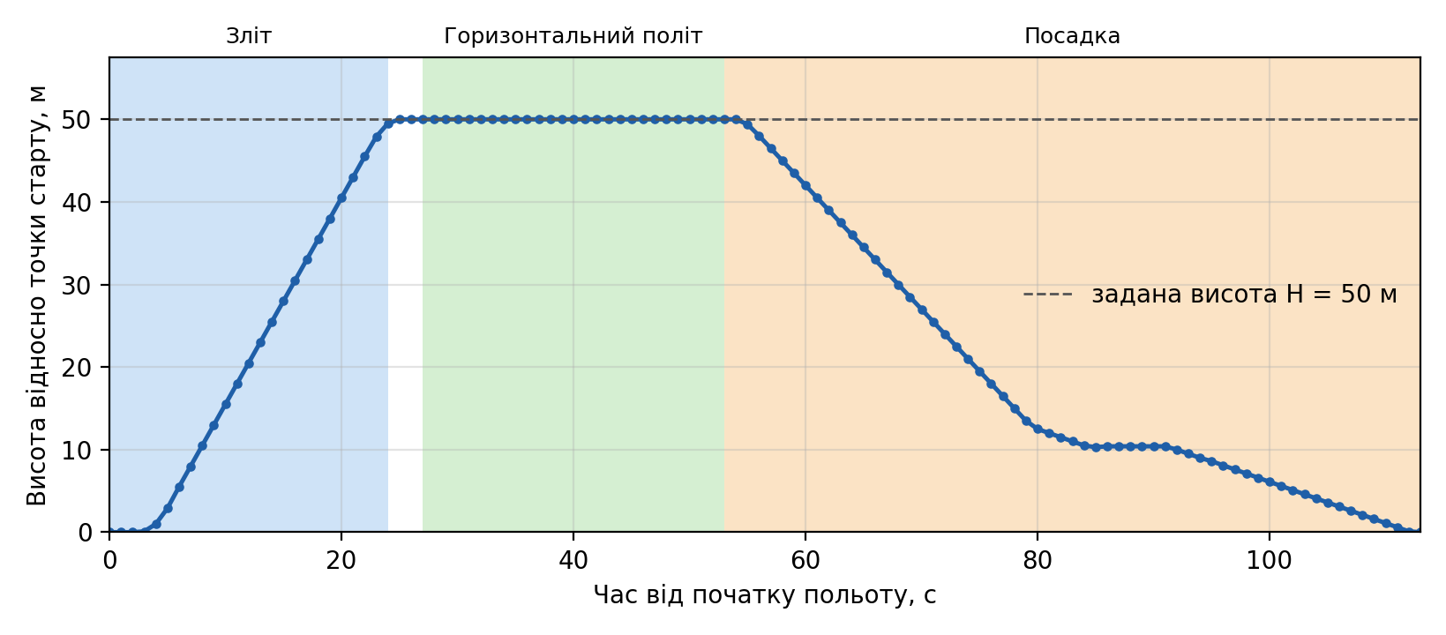
 |  |  |  | 63 | 2026-10-21 | 0:00:37 | 50.0 | 5.0 | 5.0 | -0.30 | -35.3631999 | 149.1646967 | 0.0 | 50.2 | 49.0 | 38.0 | 38.0 | 38.0 | Горизонтальний політ
 |  |  |  | 64 | 2026-10-21 | 0:00:38 | 50.0 | 5.0 | 5.0 | 0.20 | -35.3631936 | 149.1646422 | 0.0 | 55.2 | 53.9 | 39.0 | 39.0 | 39.0 | Горизонтальний політ
 |  |  |  | 65 | 2026-10-21 | 0:00:39 | 50.0 | 5.0 | 5.0 | 0.20 | -35.3631873 | 149.1645878 | 0.0 | 60.2 | 58.9 | 40.0 | 40.0 | 40.0 | Горизонтальний політ
 |  |  |  | 66 | 2026-10-21 | 0:00:40 | 50.0 | 5.0 | 5.0 | -0.40 | -35.3631810 | 149.1645333 | 0.0 | 65.2 | 63.9 | 41.0 | 41.0 | 41.0 | Горизонтальний політ
 |  |  |  | 67 | 2026-10-21 | 0:00:41 | 50.0 | 5.0 | 5.0 | -0.30 | -35.3631747 | 149.1644788 | 0.0 | 70.1 | 68.9 | 42.0 | 42.0 | 42.0 | Горизонтальний політ
 |  |  |  | 68 | 2026-10-21 | 0:00:42 | 50.0 | 5.0 | 5.0 | 0.40 | -35.3631685 | 149.1644243 | 0.0 | 75.1 | 73.9 | 43.0 | 43.0 | 43.0 | Горизонтальний політ
 |  |  |  | 69 | 2026-10-21 | 0:00:43 | 50.0 | 5.0 | 5.0 | -0.20 | -35.3631622 | 149.1643697 | 0.0 | 80.1 | 78.9 | 44.0 | 44.0 | 44.0 | Горизонтальний політ
 |  |  |  | 70 | 2026-10-21 | 0:00:44 | 50.0 | 5.0 | 5.0 | 0.10 | -35.3631559 | 149.1643152 | 0.0 | 85.1 | 83.9 | 45.0 | 45.0 | 45.0 | Горизонтальний політ
 |  |  |  | 71 | 2026-10-21 | 0:00:45 | 50.0 | 5.0 | 5.0 | 0.20 | -35.3631497 | 149.1642607 | 0.0 | 90.1 | 88.9 | 46.0 | 46.0 | 46.0 | Горизонтальний політ
 |  |  |  | 72 | 2026-10-21 | 0:00:46 | 50.0 | 5.0 | 5.0 | -0.30 | -35.3631434 | 149.1642061 | 0.0 | 95.1 | 93.9 | 47.0 | 47.0 | 47.0 | Горизонтальний політ
 |  |  |  | 73 | 2026-10-21 | 0:00:47 | 50.0 | 5.0 | 5.0 | 0.30 | -35.3631371 | 149.1641516 | 0.0 | 100.1 | 98.9 | 48.0 | 48.0 | 48.0 | Горизонтальний політ
 |  |  |  | 74 | 2026-10-21 | 0:00:48 | 50.0 | 5.0 | 5.0 | -0.10 | -35.3631308 | 149.1640971 | 0.0 | 105.1 | 103.9 | 49.0 | 49.0 | 49.0 | Горизонтальний політ
 |  |  |  | 75 | 2026-10-21 | 0:00:49 | 50.0 | 4.4 | 4.6 | -0.30 | -35.3631247 | 149.1640438 | 0.0 | 109.9 | 108.8 | 50.0 | 50.0 | 50.0 | Горизонтальний політ
 |  |  |  | 76 | 2026-10-21 | 0:00:50 | 50.0 | 2.8 | 3.0 | -0.10 | -35.3631197 | 149.1640013 | 0.0 | 113.6 | 113.6 | 51.0 | 51.0 | 51.0 | Горизонтальний політ
 |  |  |  | 77 | 2026-10-21 | 0:00:51 | 50.0 | 0.8 | 1.0 | 0.40 | -35.3631173 | 149.1639799 | 0.0 | 115.3 | 113.6 | 52.0 | 52.0 | 52.0 | Горизонтальний політ
 |  |  |  | 78 | 2026-10-21 | 0:00:52 | 50.0 | 0.1 | 0.1 | -0.30 | -35.3631168 | 149.1639751 | 0.0 | 115.6 | 113.6 | 53.0 | 53.0 |  | Посадка
 |  |  |  | 79 | 2026-10-21 | 0:00:53 | 50.0 | 0.1 | 0.1 | 0.20 | -35.3631167 | 149.1639743 | -0.1 | 115.7 | 115.6 | 54.0 | 54.0 |  | Посадка
 |  |  |  | 80 | 2026-10-21 | 0:00:54 | 49.4 | 0.1 | 0.1 | 0.30 | -35.3631164 | 149.1639730 | -1.1 | 115.8 | 115.6 | 55.0 |  |  | Посадка
Повітряна швидкість від часу |  |  |  | 81 | 2026-10-21 | 0:00:55 | 48.0 | 0.1 | 0.0 | -0.30 | -35.3631164 | 149.1639729 | -1.5 | 115.8 | 115.6 | 56.0 |  |  | Посадка
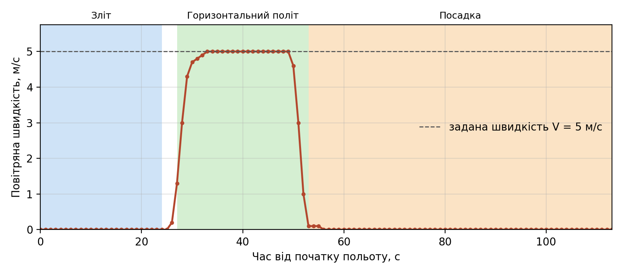
 |  |  |  | 82 | 2026-10-21 | 0:00:56 | 46.5 | 0.0 | 0.0 | -0.30 | -35.3631166 | 149.1639732 | -1.5 | 115.8 | 115.6 | 57.0 |  |  | Посадка
 |  |  |  | 83 | 2026-10-21 | 0:00:57 | 45.0 | 0.0 | 0.0 | 0.50 | -35.3631166 | 149.1639735 | -1.5 | 115.7 | 115.6 | 58.0 |  |  | Посадка
 |  |  |  | 84 | 2026-10-21 | 0:00:58 | 43.5 | 0.0 | 0.0 | 0.00 | -35.3631166 | 149.1639735 | -1.5 | 115.7 | 115.6 | 59.0 |  |  | Посадка
 |  |  |  | 85 | 2026-10-21 | 0:00:59 | 42.0 | 0.0 | 0.0 | -0.50 | -35.3631166 | 149.1639735 | -1.5 | 115.7 | 115.6 | 60.0 |  |  | Посадка
 |  |  |  | 86 | 2026-10-21 | 0:01:00 | 40.5 | 0.0 | 0.0 | -0.30 | -35.3631166 | 149.1639735 | -1.5 | 115.7 | 115.6 | 61.0 |  |  | Посадка
 |  |  |  | 87 | 2026-10-21 | 0:01:01 | 39.0 | 0.0 | 0.0 | 0.50 | -35.3631166 | 149.1639735 | -1.5 | 115.7 | 115.6 | 62.0 |  |  | Посадка
 |  |  |  | 88 | 2026-10-21 | 0:01:02 | 37.5 | 0.0 | 0.0 | 0.00 | -35.3631166 | 149.1639735 | -1.5 | 115.7 | 115.6 | 63.0 |  |  | Посадка
 |  |  |  | 89 | 2026-10-21 | 0:01:03 | 36.0 | 0.0 | 0.0 | -0.50 | -35.3631166 | 149.1639735 | -1.5 | 115.7 | 115.6 | 64.0 |  |  | Посадка
 |  |  |  | 90 | 2026-10-21 | 0:01:04 | 34.5 | 0.0 | 0.0 | 0.00 | -35.3631166 | 149.1639735 | -1.5 | 115.7 | 115.6 | 65.0 |  |  | Посадка
 |  |  |  | 91 | 2026-10-21 | 0:01:05 | 33.0 | 0.0 | 0.0 | 0.40 | -35.3631166 | 149.1639735 | -1.5 | 115.7 | 115.6 | 66.0 |  |  | Посадка
 |  |  |  | 92 | 2026-10-21 | 0:01:06 | 31.5 | 0.0 | 0.0 | -0.40 | -35.3631166 | 149.1639735 | -1.5 | 115.7 | 115.6 | 67.0 |  |  | Посадка
 |  |  |  | 93 | 2026-10-21 | 0:01:07 | 30.0 | 0.0 | 0.0 | -0.50 | -35.3631166 | 149.1639735 | -1.5 | 115.7 | 115.6 | 68.0 |  |  | Посадка
 |  |  |  | 94 | 2026-10-21 | 0:01:08 | 28.5 | 0.0 | 0.0 | 0.40 | -35.3631166 | 149.1639735 | -1.5 | 115.7 | 115.6 | 69.0 |  |  | Посадка
 |  |  |  | 95 | 2026-10-21 | 0:01:09 | 27.0 | 0.0 | 0.0 | 0.30 | -35.3631166 | 149.1639735 | -1.5 | 115.7 | 115.6 | 70.0 |  |  | Посадка
 |  |  |  | 96 | 2026-10-21 | 0:01:10 | 25.5 | 0.0 | 0.0 | 0.00 | -35.3631166 | 149.1639735 | -1.5 | 115.7 | 115.6 | 71.0 |  |  | Посадка
 |  |  |  | 97 | 2026-10-21 | 0:01:11 | 24.0 | 0.0 | 0.0 | -0.50 | -35.3631166 | 149.1639735 | -1.5 | 115.7 | 115.6 | 72.0 |  |  | Посадка
 |  |  |  | 98 | 2026-10-21 | 0:01:12 | 22.5 | 0.0 | 0.0 | 0.20 | -35.3631166 | 149.1639735 | -1.5 | 115.7 | 115.6 | 73.0 |  |  | Посадка
 |  |  |  | 99 | 2026-10-21 | 0:01:13 | 21.0 | 0.0 | 0.0 | 0.50 | -35.3631166 | 149.1639735 | -1.5 | 115.7 | 115.6 | 74.0 |  |  | Посадка
Наземна швидкість від часу |  |  |  | 100 | 2026-10-21 | 0:01:14 | 19.5 | 0.0 | 0.0 | 0.00 | -35.3631166 | 149.1639735 | -1.5 | 115.7 | 115.6 | 75.0 |  |  | Посадка
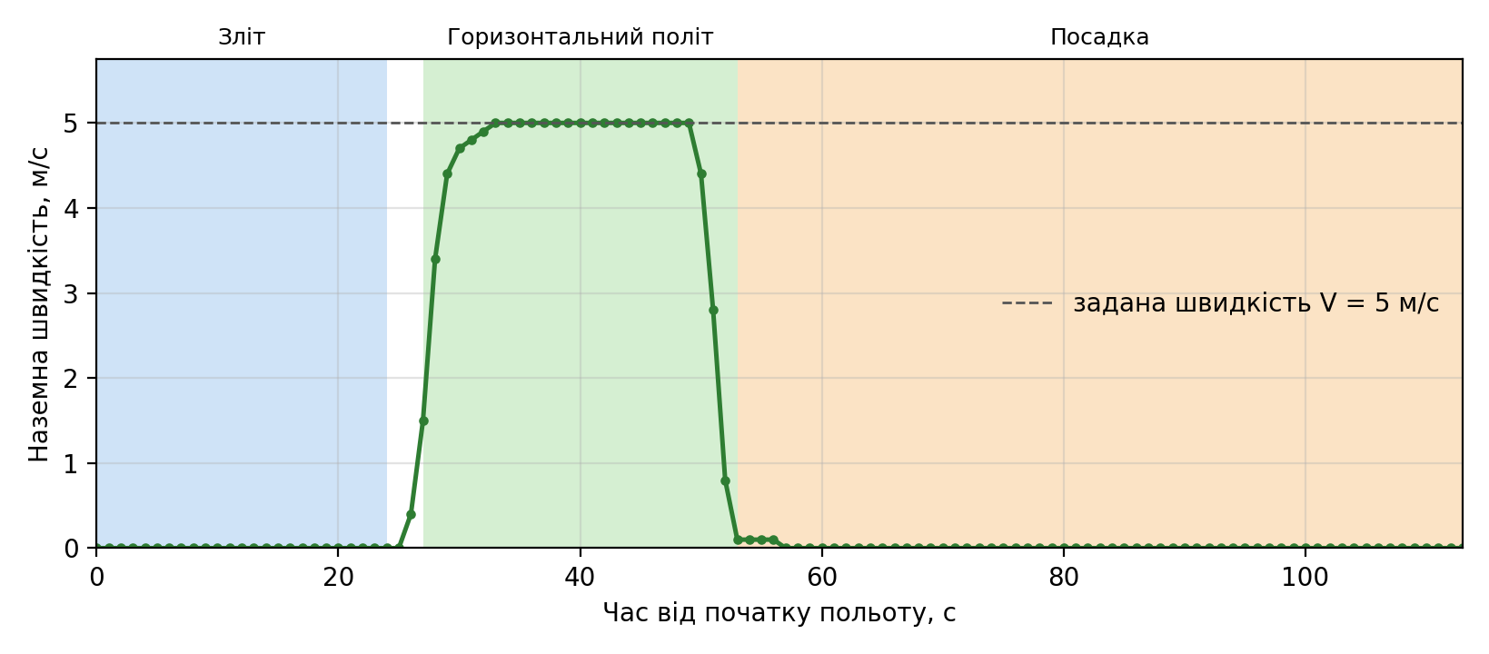
 |  |  |  | 101 | 2026-10-21 | 0:01:15 | 18.0 | 0.0 | 0.0 | -0.50 | -35.3631166 | 149.1639735 | -1.5 | 115.7 | 115.6 | 76.0 |  |  | Посадка
 |  |  |  | 102 | 2026-10-21 | 0:01:16 | 16.5 | 0.0 | 0.0 | -0.10 | -35.3631166 | 149.1639735 | -1.5 | 115.7 | 115.6 | 77.0 |  |  | Посадка
 |  |  |  | 103 | 2026-10-21 | 0:01:17 | 15.0 | 0.0 | 0.0 | 0.50 | -35.3631166 | 149.1639735 | -1.5 | 115.7 | 115.6 | 78.0 |  |  | Посадка
 |  |  |  | 104 | 2026-10-21 | 0:01:18 | 13.5 | 0.0 | 0.0 | 0.00 | -35.3631166 | 149.1639735 | -1.5 | 115.7 | 115.6 | 79.0 |  |  | Посадка
 |  |  |  | 105 | 2026-10-21 | 0:01:19 | 12.5 | 0.0 | 0.0 | 0.30 | -35.3631166 | 149.1639735 | -0.6 | 115.7 | 115.6 | 80.0 |  |  | Посадка
 |  |  |  | 106 | 2026-10-21 | 0:01:20 | 12.0 | 0.0 | 0.0 | 0.40 | -35.3631166 | 149.1639735 | -0.5 | 115.7 | 115.6 | 81.0 |  |  | Посадка
 |  |  |  | 107 | 2026-10-21 | 0:01:21 | 11.5 | 0.0 | 0.0 | -0.10 | -35.3631166 | 149.1639735 | -0.5 | 115.7 | 115.6 | 82.0 |  |  | Посадка
 |  |  |  | 108 | 2026-10-21 | 0:01:22 | 11.0 | 0.0 | 0.0 | -0.40 | -35.3631166 | 149.1639735 | -0.5 | 115.7 | 115.6 | 83.0 |  |  | Посадка
 |  |  |  | 109 | 2026-10-21 | 0:01:23 | 10.5 | 0.0 | 0.0 | 0.00 | -35.3631166 | 149.1639735 | -0.5 | 115.7 | 115.6 | 84.0 |  |  | Посадка
 |  |  |  | 110 | 2026-10-21 | 0:01:24 | 10.3 | 0.0 | 0.0 | 0.30 | -35.3631166 | 149.1639735 | 0.0 | 115.7 | 115.6 | 85.0 |  |  | Посадка
 |  |  |  | 111 | 2026-10-21 | 0:01:25 | 10.4 | 0.0 | 0.0 | -0.40 | -35.3631166 | 149.1639735 | 0.0 | 115.7 | 115.6 | 86.0 |  |  | Посадка
 |  |  |  | 112 | 2026-10-21 | 0:01:26 | 10.4 | 0.0 | 0.0 | 0.40 | -35.3631166 | 149.1639735 | 0.0 | 115.7 | 115.6 | 87.0 |  |  | Посадка
 |  |  |  | 113 | 2026-10-21 | 0:01:27 | 10.4 | 0.0 | 0.0 | -0.20 | -35.3631166 | 149.1639735 | 0.0 | 115.7 | 115.6 | 88.0 |  |  | Посадка
 |  |  |  | 114 | 2026-10-21 | 0:01:28 | 10.4 | 0.0 | 0.0 | 0.10 | -35.3631166 | 149.1639735 | 0.0 | 115.7 | 115.6 | 89.0 |  |  | Посадка
 |  |  |  | 115 | 2026-10-21 | 0:01:29 | 10.4 | 0.0 | 0.0 | 0.10 | -35.3631166 | 149.1639735 | 0.0 | 115.7 | 115.6 | 90.0 |  |  | Посадка
 |  |  |  | 116 | 2026-10-21 | 0:01:30 | 10.4 | 0.0 | 0.0 | -0.30 | -35.3631166 | 149.1639735 | 0.0 | 115.7 | 115.6 | 91.0 |  |  | Посадка
 |  |  |  | 117 | 2026-10-21 | 0:01:31 | 10.0 | 0.0 | 0.0 | 0.30 | -35.3631166 | 149.1639735 | -0.5 | 115.7 | 115.6 | 92.0 |  |  | Посадка
 |  |  |  | 118 | 2026-10-21 | 0:01:32 | 9.5 | 0.0 | 0.0 | 0.30 | -35.3631166 | 149.1639735 | -0.5 | 115.7 | 115.6 | 93.0 |  |  | Посадка
 |  |  |  | 119 | 2026-10-21 | 0:01:33 | 9.0 | 0.0 | 0.0 | -0.20 | -35.3631166 | 149.1639735 | -0.5 | 115.7 | 115.6 | 94.0 |  |  | Посадка
 |  |  |  | 120 | 2026-10-21 | 0:01:34 | 8.6 | 0.0 | 0.0 | 0.10 | -35.3631166 | 149.1639735 | -0.5 | 115.7 | 115.6 | 95.0 |  |  | Посадка
 |  |  |  | 121 | 2026-10-21 | 0:01:35 | 8.1 | 0.0 | 0.0 | -0.40 | -35.3631166 | 149.1639735 | -0.5 | 115.7 | 115.6 | 96.0 |  |  | Посадка
 |  |  |  | 122 | 2026-10-21 | 0:01:36 | 7.6 | 0.0 | 0.0 | -0.10 | -35.3631166 | 149.1639735 | -0.5 | 115.7 | 115.6 | 97.0 |  |  | Посадка
 |  |  |  | 123 | 2026-10-21 | 0:01:37 | 7.1 | 0.0 | 0.0 | 0.30 | -35.3631166 | 149.1639735 | -0.5 | 115.7 | 115.6 | 98.0 |  |  | Посадка
 |  |  |  | 124 | 2026-10-21 | 0:01:38 | 6.6 | 0.0 | 0.0 | 0.30 | -35.3631166 | 149.1639735 | -0.5 | 115.7 | 115.6 | 99.0 |  |  | Посадка
 |  |  |  | 125 | 2026-10-21 | 0:01:39 | 6.1 | 0.0 | 0.0 | -0.30 | -35.3631166 | 149.1639735 | -0.5 | 115.7 | 115.6 | 100.0 |  |  | Посадка
 |  |  |  | 126 | 2026-10-21 | 0:01:40 | 5.6 | 0.0 | 0.0 | -0.40 | -35.3631166 | 149.1639735 | -0.5 | 115.7 | 115.6 | 101.0 |  |  | Посадка
 |  |  |  | 127 | 2026-10-21 | 0:01:41 | 5.1 | 0.0 | 0.0 | 0.20 | -35.3631166 | 149.1639735 | -0.5 | 115.7 | 115.6 | 102.0 |  |  | Посадка
 |  |  |  | 128 | 2026-10-21 | 0:01:42 | 4.6 | 0.0 | 0.0 | 0.40 | -35.3631166 | 149.1639735 | -0.5 | 115.7 | 115.6 | 103.0 |  |  | Посадка
 |  |  |  | 129 | 2026-10-21 | 0:01:43 | 4.1 | 0.0 | 0.0 | 0.00 | -35.3631166 | 149.1639735 | -0.5 | 115.7 | 115.6 | 104.0 |  |  | Посадка
 |  |  |  | 130 | 2026-10-21 | 0:01:44 | 3.6 | 0.0 | 0.0 | -0.40 | -35.3631166 | 149.1639735 | -0.5 | 115.7 | 115.6 | 105.0 |  |  | Посадка
 |  |  |  | 131 | 2026-10-21 | 0:01:45 | 3.1 | 0.0 | 0.0 | 0.00 | -35.3631166 | 149.1639735 | -0.5 | 115.7 | 115.6 | 106.0 |  |  | Посадка
 |  |  |  | 132 | 2026-10-21 | 0:01:46 | 2.6 | 0.0 | 0.0 | 0.40 | -35.3631166 | 149.1639735 | -0.5 | 115.7 | 115.6 | 107.0 |  |  | Посадка
 |  |  |  | 133 | 2026-10-21 | 0:01:47 | 2.1 | 0.0 | 0.0 | 0.10 | -35.3631166 | 149.1639735 | -0.5 | 115.7 | 115.6 | 108.0 |  |  | Посадка
 |  |  |  | 134 | 2026-10-21 | 0:01:48 | 1.6 | 0.0 | 0.0 | -0.40 | -35.3631166 | 149.1639735 | -0.5 | 115.7 | 115.6 | 109.0 |  |  | Посадка
 |  |  |  | 135 | 2026-10-21 | 0:01:49 | 1.1 | 0.0 | 0.0 | -0.10 | -35.3631166 | 149.1639735 | -0.5 | 115.7 | 115.6 | 110.0 |  |  | Посадка
 |  |  |  | 136 | 2026-10-21 | 0:01:50 | 0.6 | 0.0 | 0.0 | 0.40 | -35.3631166 | 149.1639735 | -0.5 | 115.7 | 115.6 | 111.0 |  |  | Посадка
 |  |  |  | 137 | 2026-10-21 | 0:01:51 | 0.1 | 0.0 | 0.0 | 0.20 | -35.3631166 | 149.1639735 | -0.5 | 115.7 | 115.6 | 112.0 |  |  | Посадка
 |  |  |  | 138 | 2026-10-21 | 0:01:52 | 0.0 | 0.0 | 0.0 | 0.00 | -35.3631166 | 149.1639735 | 0.0 | 115.7 | 115.6 | 113.0 |  |  | Посадка
 |  |  |  | 139 | 2026-10-21 | 0:01:53 | 0.0 | 0.0 | 0.0 | 0.00 | -35.3631166 | 149.1639735 | 0.0 | 115.7 | 115.6 | 114.0 |  |  | Посадка
 |  |  |  | 140 | 2026-10-21 | 0:01:54 | 0.0 | 0.0 | 0.0 | 0.00 | -35.3631166 | 149.1639735 | 0.0 | 115.7 | 115.6 | 115.0 |  |  | Посадка

